Sheet1
OOD |  |  |  |  | １１.プログラム機能設計書 |  |  |  |  |  |  |  |  |  |  |  |  |  |  |  |  |  |  |  |  |  |  |  | 2/30
システム名： 社内SNSシステム |  |  |  |  |  |  |  |  |  |  | 機能名： メインチャット機能（機能ID:MainChat） |  |  |  |  |  |  |  |  |  |  |  |  |  | 作成日： 2013/1１/1２ |  |  |  | 作成者： 石橋太樹

 | 【１－１．概要説明】
 |  |  | IDとPWを入れてログインする画面

 | 【１－２．画面レイアウト定義】
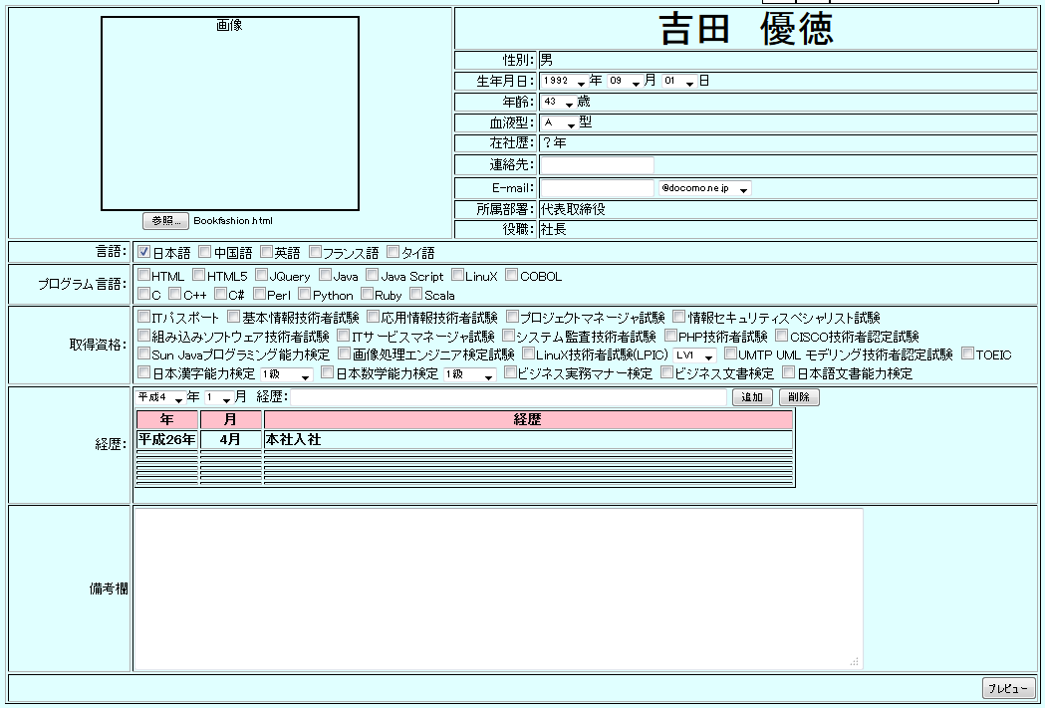
（1）

（4）
（5）

（2）
（6）
（7）
（8）

（9）
（10）
（11）
（3）
（12）
（13）

（14）

（15）

（16）

（17）

（18）

 | 【１－３．画面項目定義】
 |  | 番号 | 項目名 |  |  |  |  | 項目名（英字） | 属性 |  | 型 |  | 桁数 (Byte) | I/O | 必須チェック | 入力制限 |  |  |  | 表示形式 （編集仕様） | DBアクセス | 対応テーブルカラム |  | 詳細
 |  |  |  |  |  |  |  |  |  |  |  |  |  |  |  | かな | カタカナ | 英字 | 数値
 |  | (1) | ユーザ指名 |  |  |  |  | UserName | label |  | string |  | - | O | - | - | - | - | - | 名前をそのまま表示 | (1) | ユーザ表.指名 |  | 編集ユーザの名前を表示する。
 |  | (2) | ユーザ画像 |  |  |  |  | UserImage | img |  | string |  | - | I | - | - | - | - | - | 画像表示 | (1) | ユーザ表.ユーザIMG |  | 初期の又は、(3)の参照ボタンで選択した画像を表示する。
 |  | (3) | 参照ボタン |  |  |  |  | Compare | button |  | string |  | - | - | - | - | - | - | - | - | (1) | ユーザ表.ユーザIMG |  | 外部から画像を取り込みます。
 |  | (4) | 性別 |  |  |  |  | Sex | label |  | string |  | - | - | - | - | - | - | - | - | (1) | ユーザ表.性別 |  | 性別表示
 |  | (5) | 生年月日 |  |  |  |  | BrithDay | select |  | int |  | - | - | ○ | - | - | - | - | 各末尾に年月日を表示 | (1) | ユーザ表.生年月日 |  | 生年月日を打ち込みます。
 |  | (6) | 年齢 |  |  |  |  | Age | select |  | int |  | - | - | ○ | - | - | - | - | 末尾に歳を表示 | (1) | ユーザ表.年齢 |  | ユーザの年齢を表示します。
 |  | (7) | 血液型 |  |  |  |  | Blood | select |  | string |  | - | - | ○ | - | - | - | - | 末尾に型を表示 | (1) | ユーザ表.血液型 |  | ユーザの血液型を表示します。
 |  | (8) | 在社歴 |  |  |  |  | History | label |  | string |  | - | O | - | - | - | - | - | - | (1) | ユーザ表.在社歴 |  | ユーザの在社歴を表示する。
 |  | (9) | 連絡先 |  |  |  |  | Calling | text |  | string |  | - | - | - | - | - | - | ○ | - | (1) | ユーザ表.連絡先 |  | ユーザの電話番号を記入する。
 |  | (10) | E-mail |  |  |  |  | Email | text |  | string |  | - | - | - | - | - | ○ | ○ | - | (1) | ユーザ表.Email |  | ユーザのメールアドレスを記入する。
 |  | (11) | 所属部署 |  |  |  |  | Busho | label |  | string |  | - | O | - | - | - | - | - | - | (1) | ユーザ表.所属部署 |  | ユーザの所属部署を表示する。
 |  | (12) | 役職 |  |  |  |  | Yakusyoku | label |  | string |  | - | O | - | - | - | - | - | - | (1) | ユーザ表.役職 |  | ユーザの役職を表示する。
 |  | (13) | 言語 |  |  |  |  | Language | check |  | string |  | - | - | - | - | - | - | - | - | (1) | ユーザ表.言語 |  | ユーザの喋れる言語を選択する。
 |  | (14) | P言語 |  |  |  |  | Program | check |  | string |  | - | - | - | - | - | - | - | - | (1) | ユーザ表.P言語 |  | ユーザの扱えるプログラム言語を選択する。
 |  | (15) | 取得資格 |  |  |  |  | Shikaku | check |  | string |  | - | - | - | - | - | - | - | - | (1) | ユーザ表.取得資格 |  | ユーザの取得済みの資格を選択する。
 |  | (16) | 経歴 |  |  |  |  | Keireki | table |  | string |  | - | - | - | - | - | - | - | - | (1) | ユーザ表.経歴 |  | ユーザの経歴などを記入する。
 |  | (17) | 自由欄 |  |  |  |  | Bikou | text |  | string |  | - | - | - | ○ | ○ | ○ | ○ | - | (1) | ユーザ表.自由欄 |  | ユーザの備考を自由に記入する。
 |  | (18) | プレビュー |  |  |  |  | PreView | button |  | - |  | - | I | - | - | - | - | - | - | (1) | ユーザ表 |  | ユーザIDとパスワードの新規登録ができる。

 | 【１－４．入力パラメータ】

 |  | № | ID |  |  |  | 名称 |  |  | 説明
 |  | 1 | 連絡先 |  |  |  | Calling |  |  | ユーザの連絡先を記入
 |  | 2 | E-mail |  |  |  | Email |  |  | ユーザのメールアドレスを記入
 |  | 3 | 経歴 |  |  |  | Keireki |  |  | ユーザの経歴内容を記入
 |  | 3 | 備考欄 |  |  |  | Bikou |  |  | ユーザの備考を自由に記入

 |  | 【１－５．イベント詳細定義】

 |  | № | イベント／条件 |  |  |  |  |  | 処理内容 |  |  |  |  |  |  |  |  |  |  |  |  |  | 実施日 |  |  | 結果 | 実施日 | 結果 | 実施日 | 結果
 |  | 1 | プレビューボタン |  |  |  |  |  | 【押下時処理】
 |  |  |  |  |  |  |  |  |  | ・ユーザの入力情報を借ユーザ情報DBに一時格納
 |  |  |  |  |  |  |  |  | 【画面遷移】
 |  |  |  |  |  |  |  |  |  | ①URL
 |  |  |  |  |  |  |  |  |  |  |  | /PreViewServret
 |  |  |  |  |  |  |  |  |  | ②遷移先
 |  |  |  |  |  |  |  |  |  |  |  | U001.プレビュー画面
 |  |  |  |  |  |  |  |  |  | ③パラメータ
 |  |  |  |  |  |  |  |  |  |  |  | プレビュー画面の詳細設計は、画面詳細設計は、インタフェースを参照。

 |  | (1)ユーザ情報初期表示
 |  |  |  | 取得カラム名
 |  |  |  |  |  | ユーザ表.パスワード
 |  |  |  |  |  | ユーザ表.指名
 |  |  |  |  |  | ユーザ表.性別
 |  |  |  |  |  | ユーザ表.年齢
 |  |  |  |  |  | ユーザ表.生年月日
 |  |  |  |  |  | ユーザ表.血液型
 |  |  |  |  |  | ユーザ表.レベルID
 |  |  |  |  |  | ユーザ表.連絡先
 |  |  |  |  |  | ユーザ表.Email
 |  |  |  |  |  | ユーザ表.部署ID
 |  |  |  |  |  | ユーザ表.役職ID
 |  |  |  |  |  | ユーザ表.入社年月日
 |  |  |  |  |  | ユーザ表.自由欄
 |  |  |  |  |  | 部署表.部署名
 |  |  |  |  |  | 役職表.役職名
 |  |  |  | 検索対象テーブル名
 |  |  |  |  |  | ユーザ表、部署表、役職表
 |  |  |  | 検索条件
 |  |  |  |  |  | ユーザ表.ユーザID = ログイン中ユーザID
 |  |  |  |  |  | ユーザ表.部署ID = 部署表.部署ID
 |  |  |  |  |  | ユーザ表.役職ID = 役職表.役職ID

 |  | (2)部署情報取得
 |  |  |  | 取得カラム名
 |  |  |  |  |  | 部署名
 |  |  |  | 検索対象テーブル名
 |  |  |  |  |  | 部署表
 |  |  |  | 検索条件
 |  |  |  |  |  | ユーザ表.ユーザID = ログイン中のユーザID AND ユーザ表.部署ID = 所属部署表.部署ID

 |  | (3)役職情報取得
 |  |  |  | 取得カラム名
 |  |  |  |  |  | 役職名
 |  |  |  | 検索対象テーブル名
 |  |  |  |  |  | 役職表
 |  |  |  | 検索条件
 |  |  |  |  |  | ユーザ表.ユーザID = ログイン中のユーザ

 | 【１－６．DBアクセス】

